Sheet1
Danh sách chức năng cần thiết

Tên chức năng | Mô tả | Ghi chú
Khai báo/ cập nhật điểm đo | Khởi tạo và cập nhật các thông tin cơ bản về điểm đo | Đã làm
Tạo mới/ thay đổi phương thức giao nhận | Tạo mới hoặc thay đổi phương thức giao nhận cho các điểm đo chưa có hoặc đã có phương thức giao nhận | Hoạt động trên màn hình riêng, chi tiết bên dưới
Tính sản lượng giao nhận | Tính toán sản lượng giao nhận tháng rồi tổng hợp thành báo cáo. Sau đó hiển thị báo cáo tháng vừa tính. | Hoạt động trên màn hình riêng, chi tiết bên dưới

Mô tả chi tiết chức năng

Phương thức giao nhận
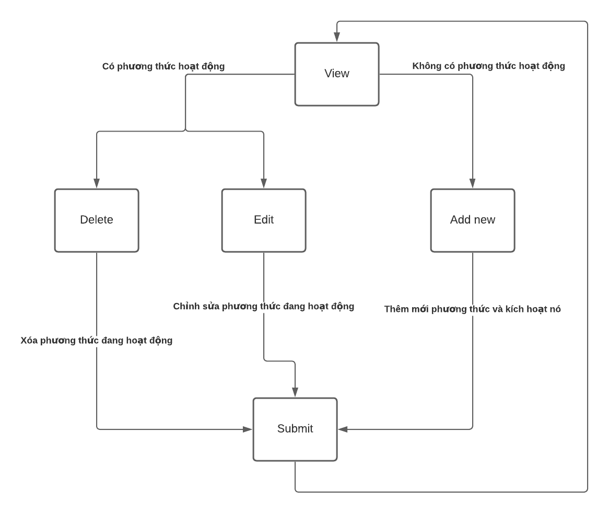

 |  |  | Nếu không có phương thức hoạt động, AddNew enable, Delete và Edit disable. Ngược lại.

 |  |  | Các components

 |  |  | Danh sách điểm đo theo nhà máy, trạm và công ty |  | Tree
 |  |  | Lịch sử các phương thức khi người dùng click vào điểm đo trên tree |  | DataTable
 |  |  | Khu vực input cũng như hiển thị số liệu
 |  |  |  | Mã điểm đo: disable, thay đổi khi điểm đo clicked | inputText
 |  |  |  | Trạng thái: Trạng thái hiện thời của phương thức. Phụ thuộc vào ngày kết thúc của phương thức hiện thời đang hoạt động | checkbox
 |  |  |  | Thời gian phương thức bắt đầu: đv nhỏ nhất là giờ. Không thể bị Edit. Buộc phải sau kết thúc của phương thức trước đó | Datetime
 |  |  |  | Thời gian phương thức kết thúc: đv nhỏ nhất là giờ. Editable. Buộc phải sau bắt đầu của phương thức | Datetime
 |  |  |  | Đơn vị giao: Đơn vị có phương thức giao | ComboBox
 |  |  |  | Đơn vị nhận: Đơn vị có phương thức nhận | ComboBox
 |  |  |  | Kênh giao/ nhận: Kênh giao nhận phụ thuộc vào công tơ | ComboBox
 |  |  |  | Chiều giao/ nhận: Chiều giao nhận phụ thuộc vào đơn vị | ComboBox

